OUTILLIAG
IMAGE | CODE | DESIGNATION | QUANTITE | PRIX
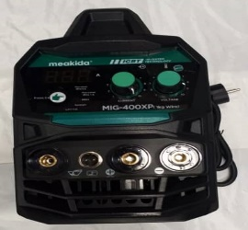 | 2392 | POSTE A SOUDER MIG ARGON | 4 PCS
 | 7839 | POSTE A SOUDER MAEKIDA 200 A | 4 PCS
 | 6683 | POSTE A SOUDER MAEKIDA 250 A | 4 PCS
 | 6684 | POSTE A SOUDER MAEKIDA 300 A | 4 PCS
 | 6875 | POSTE A SOUDER MAEKIDA 400 A | 4 PCS
 | 7065 | POSTE A SOUDER MAEKIDA 500 A | 4 PCS
 | 7824 | POSTE A SOUDER PISTOLET | 5 PCS
 | 7095 | VISSEUSE MAKITA PM | 10 PCS
 | 6923 | VISSEUSE BOSCH PM | 10 PCS
 | 7224 | VISSEUSE MAKITA 21 V | 10 PCS
 | 7826 | VISSEUSE BOSCH 36 V | 10 PCS
 | 7282 | PERCEUSE - VISSEUSE MEAKIDA 88 V | 5 PCS
 | 7580 | PERCEUSE - VISSEUSE BOSCH 198 V | 15 PCS
 | 7621 | PERCEUSE BOSCH N° 10 | 10 PCS
 | 48 | PERCEUSE BOSCH N° 13 | 10 PCS
 | 6876 | PERCEUSE BOSTUNE N° 13 | 10 PCS
 | 4847 | PERCEUSE MAKITA N° 13 | 10 PCS
 | 6799 | PERCEUSE BOSCH 2 MANDERIN | 5 PCS
 | 7827 | PERCEUSE ULTE MEAKIDA | 3 PCS
 | 6355 | SCIESAUTEUSE MAKITA | 5 PCS
 | 6703 | SCIESAUTEUSE BOSCH | 5 PCS
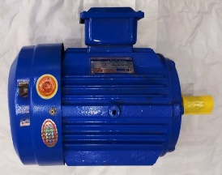 | 7976 | DINAMO 5,5 KW - 10 HP 1500 T 380 V | 1 PCS
 | 7977 | DINAMO 5,5 KW - 10 HP 3000 T 380 V | 1 PCS
 | 7267 | DINAMO 5,5 KW - 7,5 HP 3000 T 380 V | 1 PCS
 | 7266 | DINAMO 5,5 KW - 7,5 HP 1500 T 380 V | 1 PCS
 | 7720 | DINAMO 4 KW - 5,5 HP 3000 T 380V | 1 PCS
 | 7542 | DINAMO 4 KW - 5,5 HP 1500 T 380 V | 1 PCS
 | 7980 | DINAMO 2,2 KW - 3 HP 3000 T 380 V | 1 PCS
 | 7978 | DINAMO 2,2 KW - 3 HP 1500 T 380 V | 1 PCS
 | 7981 | DINAMO 1,5 KW - 2 HP 3000 T 380 V | 1 PCS
 | 7979 | DINAMO 1,5 KW - 2 HP 1500 T 380 V | 1 PCS
 | 7647 | DINAMO 2,2 KW - 3 HP 3000 T 220 V | 1 PCS
 | 7718 | DINAMO 2,2 KW - 3 HP 1500 T 220 V | 1 PCS
 | 7648 | DINAMO 1,5 KW - 2 HP 3000 T 220 V | 1 PCS
 | 7719 | DINAMO 1,5 KW - 2 HP 1500 T 220 V | 1 PCS
 | 7968 | DINAMO MOTO | 6 PCS
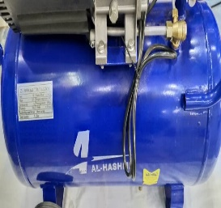 | 5855 | COMPRESSEUR ELECTRIQUE 25 L | 1 PCS
 | 5857 | COMPRESSEUR ELECTRIQUE 50 L | 1 PCS
 | 7933 | COMPRESSEUR ELECTRI 50 L BLEU A CROIX | 1 PCS
 | 6163 | COMPRESSEUR ELECTRI 100 L BLEU A CROIX | 1 PCS
 | 7397 | COMPRESSEUR ELECTRI 150 L BLEU | 1 PCS
 | 6164 | COMPRESSEUR ELECTRI 200 L BLEU | 1 PCS
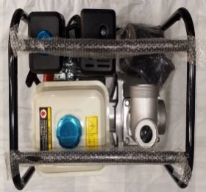 | 6625 | MOTO POMPE BOSLEO 50 | 1 PCS
 | 6624 | MOTO POMPE BOSLEO 80 | 1 PCS
 | 7952 | MACHINE ALUMINIUM | 1 PCS
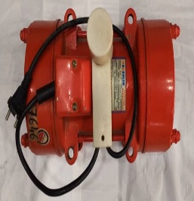 | 7722 | VIBRATEUR A MOULER 0,75 KW | 1 PCS
 | 7652 | VIBRATEUR A MOULER 2,2 KW | 1 PCS
 | 7975 | MONTE CHARGE 1,5 T | 1 PCS
 | 7710 | DEFONSEUSE MAKITA GM | 4 PCS
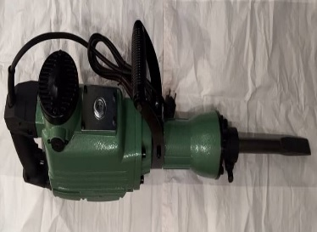 | 6028 | MARTEAU PIQUEUR ROBSON | 1 PCS
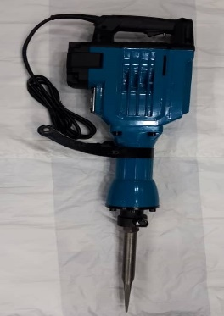 | 7333 | MARTEAU PIQUEUR 100 A | 1 PCS
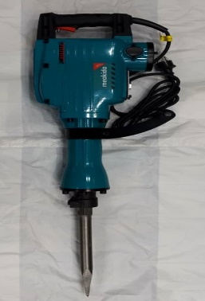 | 7950 | MARTEAU PIQUEUR MEAKIDA | 1 PCS
 | 6243 | BRIN ULTE POINT | 20 PCS
 | 6244 | BRIN ULTE PLAT | 20 PCS
 | 6727 | MEULE BOSCH GM | 4 PCS
 | 4851 | MEULE BOSCH PM | 10 PCS
 | 2389 | MEULE MEAKIDA GM | 4 PCS
 | 4850 | MEULE BOSCH MOYEN | 10 PCS
 | 6021 | MEULE MAKITA GM | 4 PCS
 | 6022 | MEULE MAKITA PM | 10 PCS
 | 6971 | RABOT ELECTRIQUE GM | 4 PCS
 | 6914 | RABOT ELECTRIQUE PM | 6 PCS
 | 7459 | BOULONNEUSE PNEU 198 V | 5 PCS
 | 7869 | DEFONSEUSE BOSCH | 4 PCS
 | 7838 | MACH COUDRE SAC RECHARGEABLE | 6 PCS
 | 7414 | MACHINE COUDRE SAC PM | 6 PCS
 | 7415 | MACHINE COUDRE SAC GM | 6 PCS
 | 6915 | CHARBON RESSOR TABLETTE | 100 PCS
 | 6023 | CHARBON BOSCH TABLETTE GM | 100 PCS
 | 6924 | CHARBON BOSCH TABLETTE PM | 100 PCS
 | 6915 | CHARBON RESSOR TABLETTE MOYEN | 100 PCS
 | 6916 | CHARBON BOSCH PM SACHET | 8000 PCS
 | 6917 | CHARBON BOSCH GM SACHET | 2500 PCS
 | 7496 | TROUSSEAU A LENN BLEU | 20 PCS
 | 7767 | TROUSSEAU DOUILLE A LENN 29 PCS | 30 PCS
 | 7416 | TROUSS DOUILLE PLUS A LENN 46 PCS | 24 PCS
 | 7495 | MALLETT DOUIL ETOILE PLUS MANCHE | 12 PCS
 | 7924 | MALLETTE DOUILLE NOIR PLUS MANCHE 25 | 5 PCS
 | 7141 | VIBRATEUR ELECTRIQUE PISTOLET | 10 PCS
 | 7402 | VIBRATEUR ELECTRIQUE A TABLE | 1 PCS
 | 5840 | VIBRATEUR ESSENCE BOSLEO | 1 PCS
 | 6813 | VIBRATEUR ESSENCE ROBINE | 1 PCS
 | 7909 | CHARGEUR BATTERIE 198 V | 50 PCS
 | 7908 | CHARGEUR BATTERIE 12 V | 100 PCS
 | 7925 | CHARGEUR BATTERIE 188 V | 250 PCS
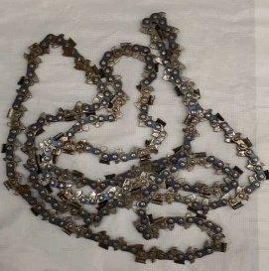 | 6152 | CHAINE SCIE ELECTRONIQUE 1 M | 50 PCS
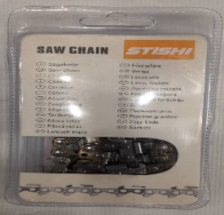 | 6951 | CHAINE SCIE ELECTRIQUE 60 CM / 24 | 100 PCS
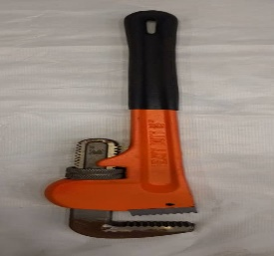 | 2040 | CLE A GRIFFE N° 10 | 45 PCS
 | 2041 | CLE A GRIFFE N° 12 | 36 PCS
 | 2042 | CLE A GRIFFE N° 14 | 24 PCS
 | 2043 | CLE A GRIFFE N° 18 | 16 PCS
 | 2044 | CLE A GRIFFE N° 24 | 10 PCS
 | 6888 | CLE A GRIFFE N° 36 | 6 PCS
 | 7281 | CLE A GRIFFE N° 48 | 4 PCS
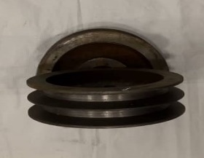 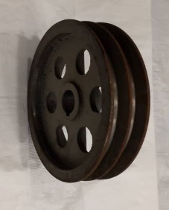 | 7130 | POLY MOTEUR N°6 | 200 PCS
 | 7650 | POLY MOTEUR N°8 | 100 PCS
 | 7721 | POLY MOTEUR N°14 | 1 PCS
 | 2070 | POLY MOTEUR N°10 | 1 PCS
 | 7649 | POLY MOTEUR N°12 / 2TRAIT | 1 PCS
 | 2071 | POLY MOTEUR N°15 | 1 PCS
 | 2072 | POLY MOTEUR N°20 | 1 PCS
 | 2073 | POLY MOTEUR N°25 | 1 PCS
 | 2074 | POLY MOTEUR N°30 | 1 PCS
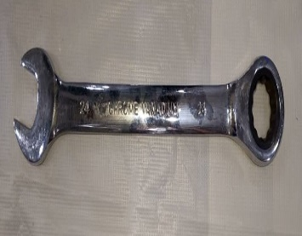 | 7582 | CLE PLAT CLIQUE 8MM | 400PCS
 | 7583 | CLE PLAT CLIQUE 10MM | 300PCS
 | 7584 | CLE PLAT CLIQUE 12MM | 200PCS
 | 7586 | CLE PLAT CLIQUE 14MM | 150PCS
 | 7587 | CLE PLAT CLIQUE 16MM | 150PCS
 | 7588 | CLE PLAT CLIQUE 17MM | 100PCS
 | 7589 | CLE PLAT CLIQUE 19MM | 100PCS
 | 7591 | CLE PLAT CLIQUE 24MM | 50PCS
 | 7471 | CLE PLAT DINK 12MM | 240PCS
 | 7472 | CLE PLAT DINK 14MM | 200PCS
 | 7473 | CLE PLAT DINK 15MM | 150PCS
 | 7474 | CLE PLAT DINK 16MM | 150PCS
 | 7220 | INDUIT 600 PM | 50PCS
 | 7332 | INDUIT 100A
 | 6370 | INDUIT MARTEAU PIQUEUR 65 A | 20 PCS
 | 6563 | INDUIT BOSCH GM | 20 PCS
 | 6768 | INDUIT MAKITA GM | 20 PCS
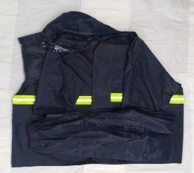 | 7929 | TOILE ANTI-PLUIE AVEC PANTALON | 50 PCS
 | 4529 | GILET DE SECURITE ORANGE LOURD | 100 PCS
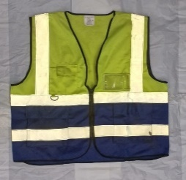 | 7604 | GILET DE SECURITE VERT ORIGINAL | 100 PCS
 | 7451 | CASQUE DE SECURITE VAULTEX JAUNE | 50 PCS
 | 7201 | CASQUE DE SECURITE VAULTEX BLEU | 50 PCS
 | 7452 | CASQUE DE SECURITE VAULTEX ROUGE | 50 PCS
 | 6926 | CLE PLUS DINK | 10 PCS
 | 6927 | CLE PLUS BLANC ORDINAIRE | 20 PCS
 | 6921 | DISQUE MEULE PLASTIQUE 115 PM | 200PCS
 | 7113 | DISQUE MEULE PLASTIQUE 180 GM | 100PCS
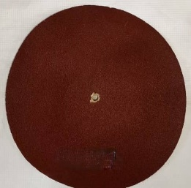 | 7912 | FEUILLE DISQUE PONCHEUSE 125-P120 | 2000PCS
 | 7913 | FEUILLE DISQUE PONCHEUSE 150-P120 | 2000PCS
 | 7914 | FEUILLE DISQUE PONCHEUSE 180-P120 | 1000PCS
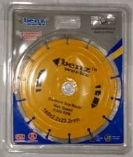 | 9000 | DISQUE DIAMANT 125 | 200PCS
 | 9001 | DISQUE DIAMANT 180 | 100PCS
 | 9002 | DISQUE DIAMANT 230 | 50PCS
 | 7915 | DISQUE PONCEUSE 125 | 200 PCS
 | 7971 | POIGNET MOTO ELECTRIQUE
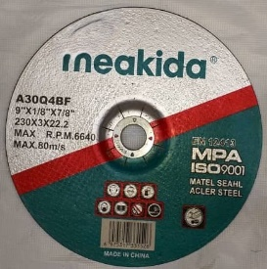 | 7938 | DISQUE MEULER MEAKIDA 115 | 200 PCS
 | 7906 | DISQUE A COUPER MEAKIDA 180 | 100 PCS
 | 7951 | DISQUE A COUPER MEAKIDA 230 | 100 PCS
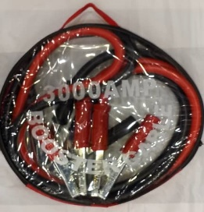 | 6756 | CABLE MASSE 1200AH | 20 PCS
 | 6757 | CABLE MASSE 2000AH | 20 PCS
 | 6758 | CABLE MASSE 3000AH | 10 PCS
 | 7421 | CLE DOUILLE BLANC LONG 12 PAS 13MM | 240 PCS
 | 7422 | CLE DOUILLE BLANC LONG 12 PAS 14MM | 240 PCS
 | 7730 | CLE DOUILLE BLANC LONG 12 PAS 15MM | 240 PCS
 | 7423 | CLE DOUILLE BLANC LONG 12 PAS 16MM | 240 PCS
 | 7425 | CLE DOUILLE BLANC LONG 12 PAS 17MM | 240 PCS
 | 7028 | CLE DOUILLE NOIRE LONG N°20
 | 7029 | CLE DOUILLE NOIRE LONG N°21 | 50PCS
 | 7246 | CLE DOUILLE NOIRE LONG N°80 | 15PCS
 | 2407 | CLE TOURNEE 19*17*19 | 120PCS
 | 7407 | COSSE POSTE A SOUDER PM MALE | 200PCS
 | 7567 | COSSE POSTE A SOUDER GM MALE | 100PCS
 | 7406 | COSSE POSTE A SOUDER PM FEMELLE | 200PCS
 | 7568 | COSSE POSTE A SOUDER GM FEMELLE | 200PCS
 | 2401 | PINCE MASSE POSTE A SOUDER | 100 PCS
 | 6539 | INDUCTEUR MARTEAU PIQUEUR | 30 PCS
 | 7784 | TROIS COTES 070 | 1 PCS
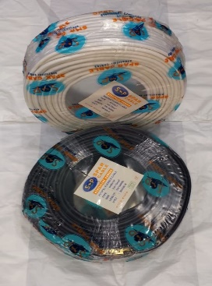 | 6607 | CABLE 2 X 1,5 SOUPLE | 2 PCS
 | 6608 | CABLE 2 X 2 SOUPLE | 2 PCS
 | 6609 | CABLE 3 X 1 SOUPLE | 2 PCS
 | 6610 | CABLE 3 X 2 SOUPLE | 2 PCS
 | 6611 | CABLE 4 X 4 SOUPLE | 1 PCS
 | 7794 | CROIX RABOT ELECTRIQUE GM | 500 PCS
 | 7180 | CROIX RABOT ELECTRIQUE PM | 1000 PCS
 | 6535 | SEGMENT MARTEAU PIQUEUR | 1000 PCS
 | 6687 | CONTROLEUR A AIR | 50 PCS
 | 7401 | CONTACT COMPRESSEUR MONO PHASE | 80 PCS
 | 7726 | CONTACT COMPRESSEUR TRIPHASE | 50 PCS
 | 7643 | COMPRESSEUR PORTATIF GM 12 V | 6 PCS
 | 7843 | COMPRESSEUR PORTATIF 102-7 12V JAUNE | 12PCS
 | 7574 | MELANGEUR PEINTURE ELECTRIQUE | 4PCS
 | 7783 | GUIDON 070 | 1PCS
 | 7787 | MOTEUR POSTE A SOUDER 250 A | 20 PCS
 | 7790 | MOTEUR POSTE A SOUDER 500 A | 20 PCS
 | 7786 | ROULETTE 070 | 10 PCS
 | 7778 | CARBURATEUR 070 | 100 PCS
 | 7779 | ECHAPPEMENT 070 | 80 PCS
 | 7780 | VENTILLATEUR 070 | 1 PCS
 | 7955 | CHEVILLE DE SERRAGE 070 | 100 PCS
 | 7781 | CYLINDRE 070 | 10 PCS
 | 7616 | PISTON 070 | 100 PCS
 | 7953 | CARTEUR MOTEUR TRONCONNEUSE | 6 PCS
 | 7954 | VILE REQUIN TRONCONNEUSE | 15 PCS
 | 6138 | COCHE BATTERIE 35 | 2500 PCS
 | 7480 | PISTOLET DECORATEUR PM | 30 PCS
 | 7351 | ACCESOIRE COMPRESSEUR | 200 PCS
 | 7972 | PLAQUETTE FREIN MOTE | 40 PCS
 | 4849 | SOUFLEUR PM | 12 PCS
 | 6777 | RACCORD TRANSPARENT Ø 40 25M | 01 PCS
 | 7638 | RACCORD TRANSPARENT Ø 50 25M | 01 PCS
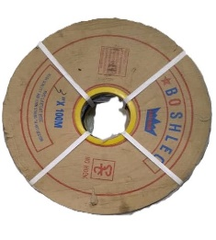 | 6687 | RACCORD REFOULEMENT Ø 50 50M | 01 PCS
 | 7032 | RACCORD REFOULEMENT Ø 80 100M | 01 PCS
 | 7299 | RACCORD REFOULEMENT Ø 100 100M+C205 | 01 PCS
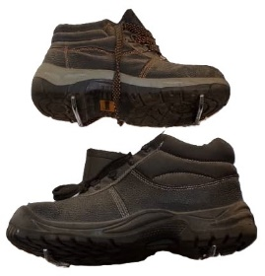 | 1069 | CHAUSSURE DE SECURITE ROCKLAND | 10 PCS
 | 6202 | CHAUSSURE DE SECURITE VAULTEX | 10 PCS
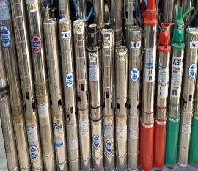 | 6842 | POMPE IMMERGEE 7M3 1500W 96V110 | 01 PCS
 | 7640 | POMPE IMMERGEE 3,5M3 1500W 48V50M /BOITE | 01 PCS
 | 7399 | POMPE IMMERGE SOLAIRE LIKOU 17M3 2200W 280V | 01 PCS
 | 6156 | POMPE IMMERGE SOLAIRE 10M3 1500W 98V 85M | 01 PCS
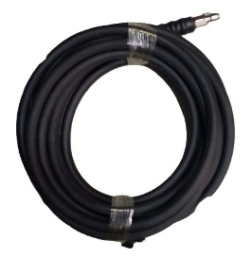 | 7883 | RACCORD LAVAGE 7 M NOIR | 10 PCS
 | 7882 | RACCORD LAVAGE 10 M NOIR | 10 PCS
 | 7541 | LAVAGE MOUSSE 100M | 01 PCS

PLOMBERIE
IMAGE | CODE | DESIGNATION | QUANTITE | PRIX
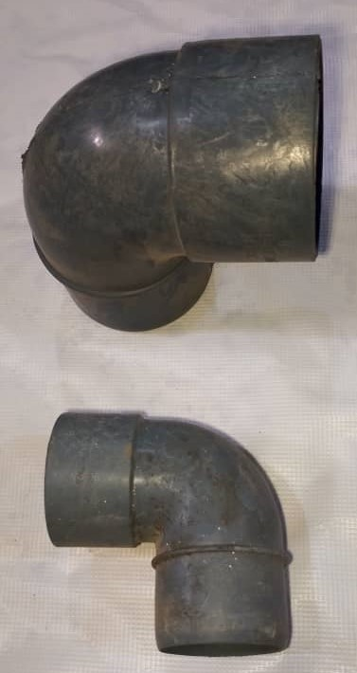 | 8279 | COUDE PVC Ø 32 1/4
 | 8277 | COUDE PVC Ø 40 1/4
 | 8275 | COUDE PVC Ø 50 1/4
 | 8272 | COUDE PVC Ø 63 1/4
 | 6316 | COUDE PVC Ø 75 1/4
 | 8323 | COUDE PVC Ø 100 1/4
 | 6423 | COUDE PVC Ø 110 1/4
 | 8262 | COUDE PVC Ø 125 1/4
 |  | COUDE PVC Ø 160 1/4
 |  | COUDE PVC Ø 200 1/4
 |  | COUDE PVC Ø 250 1/4
 |  | COUDE PVC Ø 315 1/4
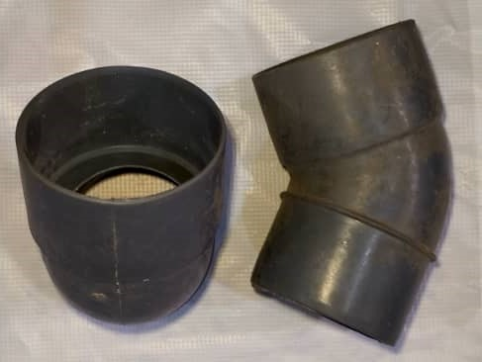 | 8280 | COUDE EVAC Ø 32 1/8
 | 8278 | COUDE PVC Ø 40 1/8
 | 8276 | COUDE PVC Ø 50 1/8
 | 8273 | COUDE PVC Ø 63 1/8
 | 8299 | COUDE PVC Ø 75 1/8
 | 8266 | COUDE PVC Ø 100 1/8
 | 8263 | COUDE PVC Ø 110 1/8
 | 8261 | COUDE PVC Ø 125 1/8
 |  | COUDE PVC Ø 160 1/8
 |  | COUDE PVC Ø 200 1/8
 |  | COUDE PVC Ø 250 1/8
 |  | COUDE PVC Ø 315 1/8

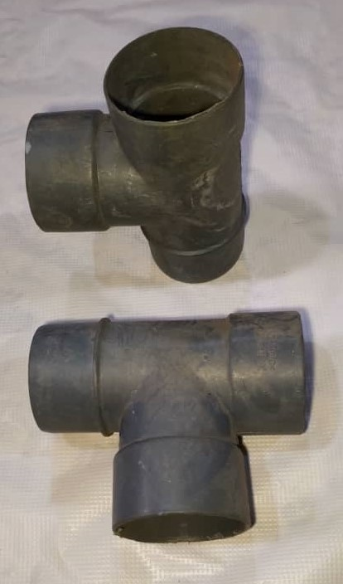 |  | TE PVC Ø 32
 |  | TE PVC Ø 40
 |  | TE PVC Ø 50
 |  | TE PVC Ø 63
 |  | TE PVC Ø 75
 |  | TE PVC Ø 100
 |  | TE PVC Ø 110
 |  | TE PVC Ø 125
 |  | TE PVC Ø 160
 |  | TE PVC Ø 200
 |  | TE PVC Ø 250
 |  | TE PVC Ø 315
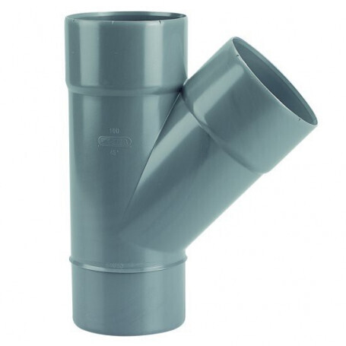 |  | CULOTTE PVC Ø 32
 |  | CULOTTE PVC Ø 40
 |  | CULOTTE PVC Ø 50
 |  | CULOTTE PVC Ø 63
 |  | CULOTTE PVC Ø 75
 |  | CULOTTE PVC Ø 100
 |  | CULOTTE PVC Ø 110
 |  | CULOTTE PVC Ø 125
 |  | CULOTTE PVC Ø 160
 |  | CULOTTE PVC Ø 200
 |  | CULOTTE PVC Ø 250
 |  | CULOTTE PVC Ø 315

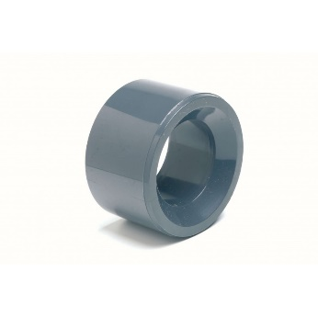 | 8063 | REDUCTION TAMPON PVC Ø 40 - 32
 | 8064 | REDUCTION TAMPON PVC Ø 50 - 32
 | 8065 | REDUCTION TAMPON PVC Ø 50 - 40
 |  | REDUCTION TAMPON PVC Ø 63 - 32
 | 8066 | REDUCTION TAMPON PVC Ø 63 - 40
 | 8067 | REDUCTION TAMPON PVC Ø 63 - 50
 | 8068 | REDUCTION TAMPON PVC Ø 75 - 32
 | 8069 | REDUCTION TAMPON PVC Ø 75 - 40
 | 8070 | REDUCTION TAMPON PVC Ø 75 - 50
 | 2489 | REDUCTION TAMPON PVC Ø 75 - 63
 | 2490 | REDUCTION TAMPON PVC Ø 100 - 32
 | 2491 | REDUCTION TAMPON PVC Ø 100 - 40
 | 2593 | REDUCTION TAMPON PVC Ø 100 - 50
 | 2594 | REDUCTION TAMPON PVC Ø 100 - 63
 | 2595 | REDUCTION TAMPON PVC Ø 100 - 75
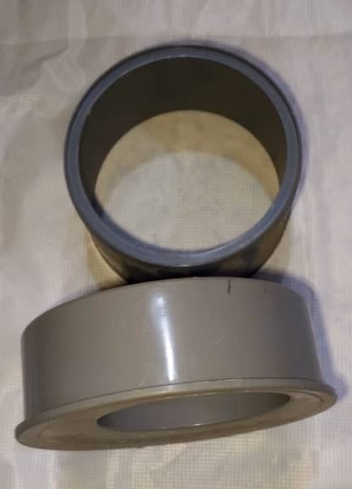
 | 8071 | REDUCTION TAMPON PVC Ø 110 - 32
 | 8072 | REDUCTION TAMPON PVC Ø 110 - 40
 | 8073 | REDUCTION TAMPON PVC Ø 110 - 50
 | 8074 | REDUCTION TAMPON PVC Ø 110 - 63
 | 8075 | REDUCTION TAMPON PVC Ø 110 - 75
 | 8076 | REDUCTION TAMPON PVC Ø 110 - 90
 | 8505 | REDUCTION TAMPON PVC Ø 110 - 100
 | 8077 | REDUCTION TAMPON PVC Ø 125 - 32
 | 8078 | REDUCTION TAMPON PVC Ø 125 - 40
 | 8079 | REDUCTION TAMPON PVC Ø 125 - 50
 | 8080 | REDUCTION TAMPON PVC Ø 125 - 63
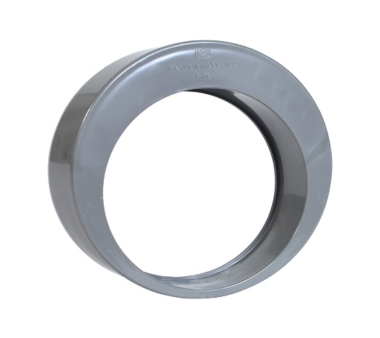 | 8081 | REDUCTION TAMPON PVC Ø 125 - 75
 | 8499 | REDUCTION TAMPON PVC Ø 125 - 100
 | 8082 | REDUCTION TAMPON PVC Ø 125 - 110
 |  | REDUCTION TAMPON PVC Ø 160 - 100
 |  | REDUCTION TAMPON PVC Ø 160 - 110
 |  | REDUCTION TAMPON PVC Ø 160 - 125
 |  | REDUCTION EVAC PVC Ø 200 - 125
 |  | REDUCTION EVAC PVC Ø 200 - 160
 |  | REDUCTION EVAC PVC Ø 250 - 160
 |  | REDUCTION EVAC PVC Ø 250 - 200
 |  | REDUCTION EVAC PVC Ø 315 - 200
 |  | REDUCTION EVAC PVC Ø 315 - 250
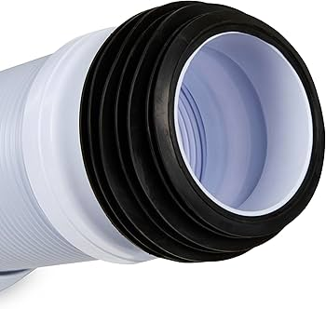 |  | MANCHON WC
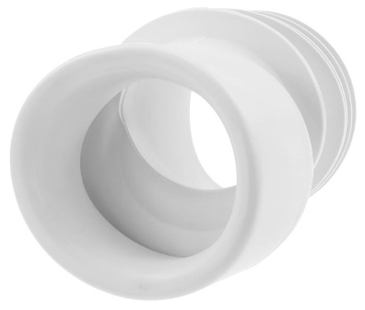 |  | MANCHON EXCENTRIE
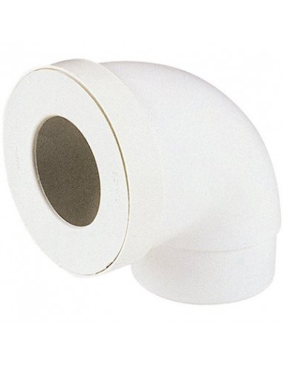 |  | PIPE WC
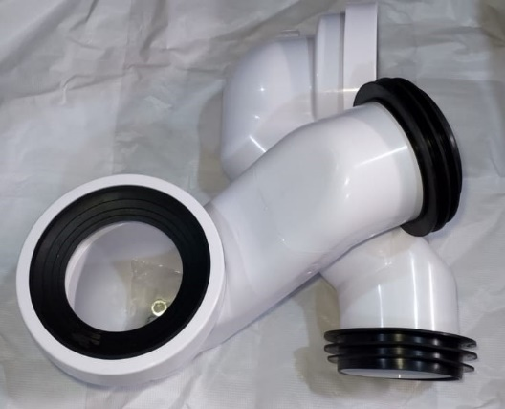 |  | SIPHON S TURC
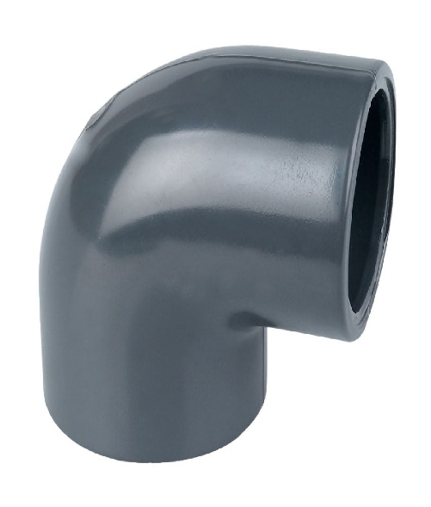 |  | COUDE PRESSION PVC Ø 32 1/4
 |  | COUDE PRESSION PVC Ø 40 1/4
 |  | COUDE PRESSION PVC Ø 50 1/4
 |  | COUDE PRESSION PVC Ø 63 1/4
 |  | COUIDE PRESSION PVC Ø 75 1/4
 |  | COUDE PRESSION PVC Ø 90 1/4
 |  | COUDE PRESSION PVC Ø 110 1/4
 |  | COUDE PRESSION PVC Ø 125 1/4
 |  | COUDE PRESSION PVC Ø 160 1/4
 |  | COUDE PRESSION PVC Ø 200 1/4
 |  | COUDE PRESSION PVC Ø 250 1/4
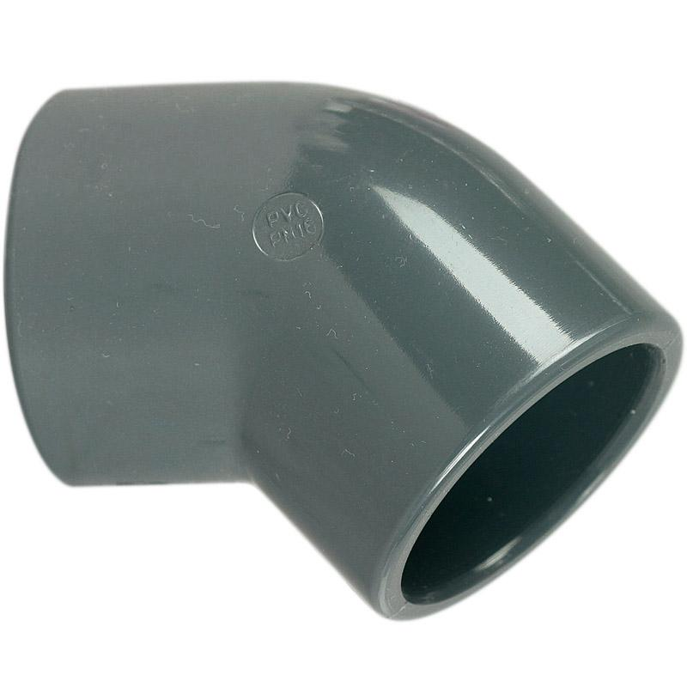 |  | COUDE PRESSION PVC Ø 32 1/8
 |  | COUDE PRESSION PVC Ø 40 1/8
 |  | COUDE PRESSION PVC Ø 50 1/8
 |  | COUDE PRESSION PVC Ø 63 1/8
 |  | COUIDE PRESSION PVC Ø 75 1/8
 |  | COUDE PRESSION PVC Ø 90 1/8
 |  | COUDE PRESSION PVC Ø 110 1/8
 |  | COUDE PRESSION PVC Ø 125 1/8
 |  | COUDE PRESSION PVC Ø 160 1/8
 |  | COUDE PRESSION PVC Ø 200 1/8
 |  | COUDE PRESSION PVC Ø 250 1/8
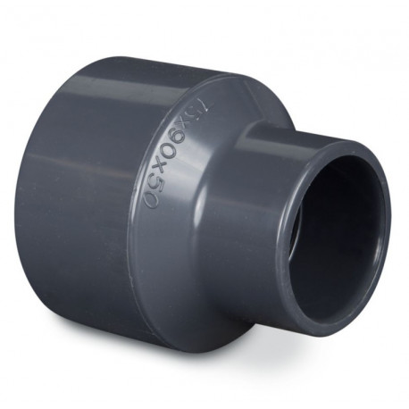 |  | REDUCTION PRESSION PVC Ø 32 - 25
 |  | REDUCTION PRESSION PVC Ø 40 - 25
 |  | REDUCTION PRESSION PVC Ø 40 - 32
 |  | REDUCTION PRESSION PVC Ø 50 - 25
 |  | REDUCTION PRESSION PVC Ø 50 - 32
 |  | REDUCTION PRESSION PVC Ø 50 - 40
 |  | REDUCTION PRESSION PVC Ø 63 - 25
 |  | REDUCTION PRESSION PVC Ø 63 - 32
 |  | REDUCTION PRESSION PVC Ø 63 - 40
 |  | REDUCTION PRESSION PVC Ø 63 - 50
 |  | REDUCTION PRESSION PVC Ø 75 - 32
 |  | REDUCTION PRESSION PVC Ø 75 - 40
 |  | REDUCTION PRESSION PVC Ø 75 - 50
 |  | REDUCTION PRESSION PVC Ø 75 - 63
 |  | REDUCTION PRESSION PVC Ø 90 - 40
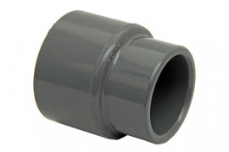 |  | REDUCTION PRESSION PVC Ø 90 - 50
 |  | REDUCTION PRESSION PVC Ø 90 - 63
 |  | REDUCTION PRESSION PVC Ø 90 - 75
 |  | REDUCTION PRESSION PVC Ø 110 - 50
 |  | REDUCTION PRESSION PVC Ø 110 - 63
 |  | REDUCTION PRESSION PVC Ø 110 - 75
 |  | REDUCTION PRESSION PVC Ø 125 - 63
 |  | REDUCTION PRESSION PVC Ø 125 - 75
 |  | REDUCTION PRESSION PVC Ø 125 - 90
 |  | REDUCTION PRESSION PVC Ø 125 - 110
 |  | REDUCTION PRESSION PVC Ø 125 - 90
 |  | REDUCTION PRESSION PVC Ø 160 - 110
 |  | REDUCTION PRESSION PVC Ø 160 - 125
 |  | REDUCTION PRESSION PVC Ø 200 - 125
 |  | REDUCTION PRESSION PVC Ø 200 - 160
 |  | REDUCTION PRESSION PVC Ø 250 - 125
 |  | REDUCTION PRESSION PVC Ø 250 - 160
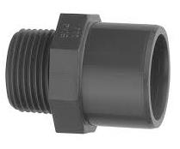 |  | EMBOUT MIXTE PVC Ø 1/2 25 20
 |  | EMBOUT MIXTE PVC Ø 3/4 32 25
 |  | EMBOUT MIXTE PVC Ø 1'' 40 32
 |  | EMBOUT MIXTE PVC Ø 1'' 1/4 50 40
 |  | EMBOUT MIXTE PVC Ø 1''1/2 63 50
 |  | EMBOUT MIXTE PVC Ø 2'' 75 63
 |  | TE PRESSION PVC Ø 25
 |  | TE PRESSION PVC Ø 32
 |  | TE PRESSION PVC Ø 40
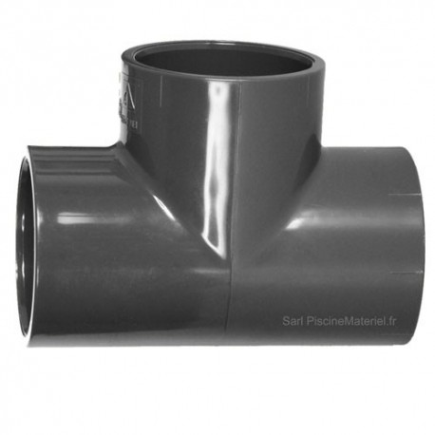 |  | TE PRESSION PVC Ø 50
 |  | TE PRESSION PVC Ø 63
 |  | TE PRESSION PVC Ø 75
 |  | TE PRESSION PVC Ø 90
 |  | TE PRESSION PVC Ø 110
 |  | TE PRESSION PVC Ø 125
 |  | TE PRESSION PVC Ø 160
 |  | TE PRESSION PVC Ø 200
 |  | TE PRESSION PVC Ø 250
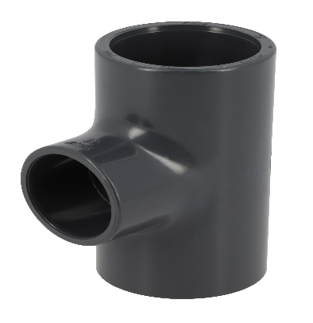 |  | TE PRESSION REDUIT PVC Ø 32 - 25
 |  | TE PRESSION REDUIT PVC Ø 40 - 25
 |  | TE PRESSION REDUIT PVC Ø 40 - 32
 |  | TE PRESSION REDUIT PVC Ø 50 - 25
 |  | TE PRESSION REDUIT PVC Ø 50 - 32
 |  | TE PRESSION REDUIT PVC Ø 50 - 40
 |  | TE PRESSION REDUIT PVC Ø 63 - 25
 |  | TE PRESSION REDUIT PVC Ø 63 - 32
 |  | TE PRESSION REDUIT PVC Ø 63 - 40
 |  | TE PRESSION REDUIT PVC Ø 63 - 50
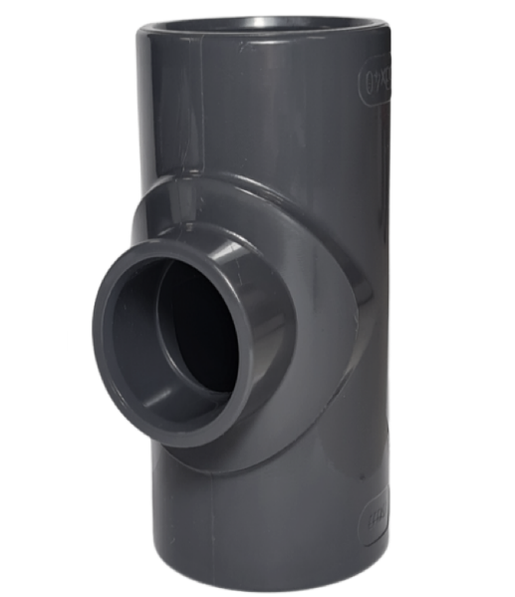 |  | TE PRESSION REDUIT PVC Ø 75 - 32
 |  | TE PRESSION REDUIT PVC Ø 75 - 40
 |  | TE PRESSION REDUIT PVC Ø 75 - 50
 |  | TE PRESSION REDUIT PVC Ø 75 - 63
 |  | TE PRESSION REDUIT PVC Ø 90 - 50
 |  | TE PRESSSION REDUIT PVC Ø 90 - 63
 |  | TE PRESSION REDUIT PVC Ø 90 - 75
 |  | TE PRESSION REDUIT PVC Ø 110 - 50
 |  | TE PRESSION REDUIT PVC Ø 110 - 63
 |  | TE PRESSION REDUIT PVC Ø 110 - 75
 |  | TE PRESSION REDUIT PVC Ø 110 - 90
 |  | TE PRESSION REDUIT PVC Ø 160 - 75
 |  | TE PRESSION REDUIT PVC Ø 160 - 110
 |  | TE PRESSION REDUIT PVC Ø 160 - 125
 |  | TE PRESSION REDUIT PVC Ø 200 - 110
 |  | TE PRESSION REDUIT PVC Ø 200 - 125
 |  | TE PRESSION REDUIT PVC Ø 200 - 160
 |  | TE PRESSION REDUIT PVC Ø 250 - 125
 |  | TE PRESSION REDUIT PVC Ø 250 - 160
 |  | TE PRESSION REDUIT PVC Ø 250 - 200
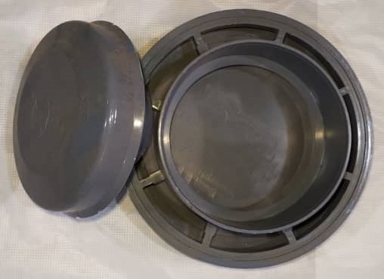 |  | CHÂPEAU PVC Ø 63
 |  | CHÂPEAU PVC Ø 75
 |  | CHÂPEAU PVC Ø 100
 |  | CHÂPEAU PVC Ø 110
 |  | CHÂPEAU PVC Ø 125
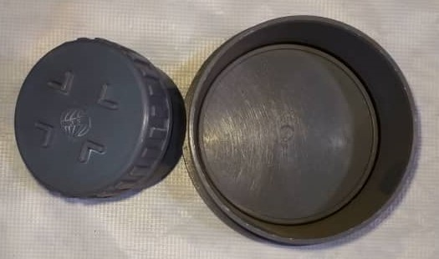 |  | BOUCHON PVC Ø 63
 |  | BOUCHON PVC Ø 75
 |  | BOUCHON PVC Ø 100
 |  | BOUCHON PVC Ø 110
 |  | BOUCHON PVC Ø 125
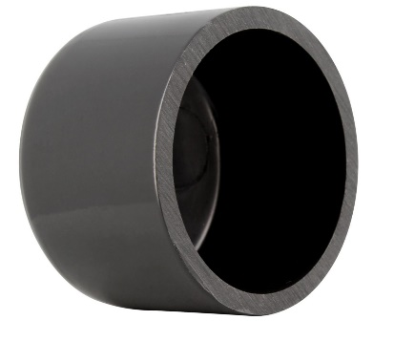 |  | BOUCHON PRESSION Ø 25
 |  | BOUCHON PRESSION Ø 32
 |  | BOUCHON PRESSION Ø 40
 |  | BOUCHON PRESSION Ø 50
 |  | BOUCHON PRESSION Ø 63
 |  | BOUCHON PRESSION Ø 75
 |  | BOUCHON PRESSION Ø 90
 |  | BOUCHON PRESSION Ø 110
 |  | BOUCHON PRESSION Ø 125

